Hoja1
Nombre | Foto
Marge
Krusty
Lisa
Homero | 
Bob | 
Hibbert
Maggie
Moe
Ned | 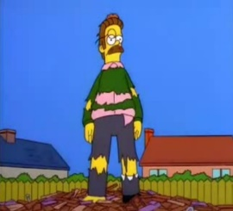
Bart
Barney
Gorgory
Skinner

